Аркуш1
ТОВ «Вишенька» займається дистрибуцією плодоовочевих консервів. Здійснюючи реінжирінг матеріального потоку, керівництво фірми розглядає варіант доцільності інвестиційного проекту – побудови дистрибуційного центру (ДЦ). Для прийняття остаточного рішення необхідно зробити попереднє оцінювання капіталовкладення для реалізації даного проекту (закупівля земельної ділянки, будівництво та запуск ДЦ), виходячи з наступного технічного завдання: 1. Геометричні розміри: – приміщення одноповерхове; – висота складування – 4 рівні від рівня підлоги; – ДЦ повенин забезпечити зберігання 10 добових запасів з максимальним обсягом 2000 т, співвідношення основних товарних позицій наведено в табл. 10.3.
Таблиця 10.3 – Товарні позиції, що зберігатимуться в ДЦ
Товарні позиції | Обсяг (тон) | Обсяг (піддонів)
Спеції | 9 | 600
Джем полуничний | 14 | 40
Сливи консервовані | 24 | 48
Огірки консервовані | 800 | 2000
Помідори консервовані | 320 | 800
Інша продукція | 540 | 1080

2. Спосіб зберігання: – вся продукція зберігається на європіддонах; – висота одного штабеля продукції разом з дерев’яним піддоном не повинна перевищувати: для легких вантажів – 1,8 м; для всіх інших – 1,6 м; – перший рівень стоїть на підлозі, всі інші на стелажах. Загальні вимоги до ДЦ: – наявність залізничної гілки та рампи на вході; – наявність автомобільних під’їзних шляхів та автомобільної рампи на виході; – прихід продукції здійснюється кожні дві доби й складає максимально 400 т; – відвантаження продукції на виході за добу складає максимально 200 т; – 50 % вантажопотоку буде відвантажуватися в розмірі не кратному вазі піддону; – режим роботи – цілодобово; – відповідність всім вимогам техніки безпеки та пожарної безпеки; – побутові приміщення повинні формувати умови для всього обслуговуючого персоналу. Завдання. Розрахувати розмір майбутьнього дистрибуційного центру (ДЦ).

Для розрахунків скористатися даною приміткою:
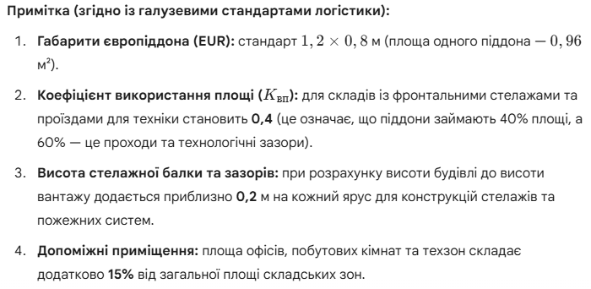
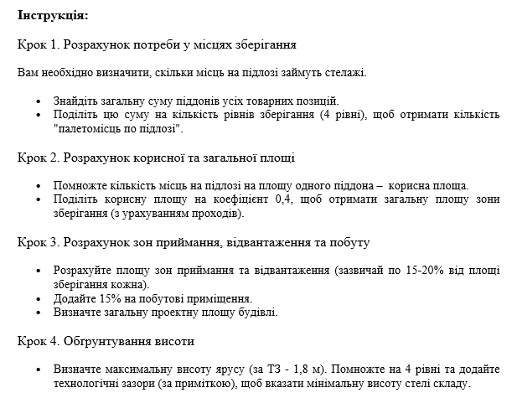

Таблиця 1. Розрахунок місткості складу
Товарна позиція | Кількість піддонів, шт | Рівні зберігання | Палетомісць по підлозі (шт)
Спеції | 600 | 4
Джем полуничний | 40 | 4
Сливи консервовані | 48 | 4
Огірки консервовані | 2000 | 4
Помідори консервовані | 800 | 4
Інша продукція | 1080 | 4
РАЗОМ |  | X

Таблиця 2. Розрахунок геометричних параметрів ДЦ
Показник | Значення / Формула | Результат | Одиниці
Площа 1 європіддона | 1,2 * 0,8 | 0.96 | м²
Корисна площа зберігання | П-місця (підлога) * 0,96 |  | м²
Загальна площа зони зберігання | Кор. площа / 0,4 |  | м²
Зона приймання та відвантаження | 35% від площі зберігання |  | м²
Допоміжні приміщення | 15% від (Зберігання + Зони) |  | м²
ЗАГАЛЬНА ПЛОЩА ДЦ | Сума всіх зон |  | м²

Таблиця 3. Розрахунок висоти будівлі
Елемент | Розрахунок | Значення
Кількість рівнів | За умовою
Макс. висота штабеля | За умовою
Технологічний запас на ярус | 0,2 м * 4 рівні
Мінімальна висота стелі | (4 * 1,8) + 0,8

